ЗАДАНИЕ 2
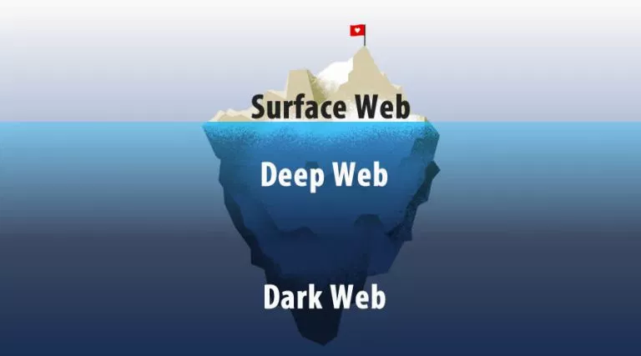
Номер Тест кейса/ID | Название | Предварительные шаги | Шаги | Данные | Ожидаемый результат | Фактический результат | Баги
1 | Правильная работа формы обратной связи | Открыть страницу ОБРАТНОЙ СВЯЗИ | Ввести в поля Имя, E-mail и сообщение | name:Vasia e-mail: VasiaBEERlover@NOOFFER.QA ТЕКСТ сообщения: ПОЧЕМУ НЕТУ ОФЕРА, УЖЕ 1000 откликов! | Сообщение отправленно успешно о чем нам сообщила система после нажания кнопки Send
 |  |  | нажать Send
1 | Правильная работа формы обратной связи(негатив) | Открыть страницу ОБРАТНОЙ СВЯЗИ | Ввести в поля Имя, E-mail и сообщение с заведомо неверными данными | name ОСТАВИМ ПУСТЫМ e-mail: 11!!!!Vasia BEERlover ❶❶❶❶❶❶❶ (море пробелов так же) ТЕКСТ сообщения: Полное число пи в 4 лярда знаков, сюда не влезет)) 3.1415926535897932384626 | 1)Система вывела сообщение о некоректных данных 2)КРИТИЧЕСКАЯ ОШИБКА, САЙТ 404 3)Мы получили доступ в Dark Web 4)Пентагон теперь наш 5)Nuclear lunch... 10...9....8...
 |  |  | нажать Send

Задание 6
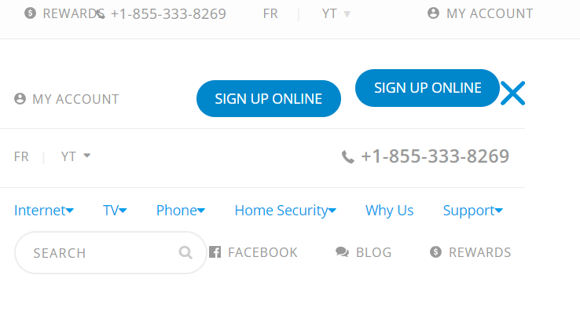
Перечень уехавшей вёрстки не стал заводить в жиру, завёл только видео. Ниже ссылочка на инвайт
https://323coop.atlassian.net/jira/software/c/projects/NEW/boards/1?quickFilter=2&atlOrigin=eyJpIjoiNTNlNzk1NjU4ODg0NGUxNWJjZGM2NGI5ODEzZGU1MzkiLCJwIjoiaiJ9

